Titel

Statistisches Amt
für Hamburg und Schleswig-Holstein

 | STATISTISCHE BERICHTE
 | Kennziffer: C I 8 - 5j/17 SH

Flächen der Obstanlagen
und Obstbaumbestände
 |  | in Schleswig-Holstein 2017

 | Herausgegeben am: 27. September 2017

Einführung Rechtsgrundl. (4)
Einführung
Die Baumobsterhebung ist eine dezentrale Bundesstatistik mit Auskunftspflicht, bei der alle landwirtschaftlichen Betriebe mit mindestes 0,5 Hektar (ha) Baumobstflächen befragt werden. Dazu zählen auch Neuanpflanzungen, die zum Zeitpunkt der Befragung noch nicht ertragsfähig sind. In Schleswig-Holstein wird diese allgemeine Erhebung alle fünf Jahre in der Zeit von Januar bis Juni durchgeführt.
Die Flächen der Obstbaubetriebe werden dort erfasst, wo der Betrieb seinen Sitz hat. Daher können entsprechende Flächen auch außerhalb Schleswig-Holsteins liegen (Betriebssitzprinzip).
Erhoben werden die Gesamtfläche des Baumobstanbaus nach Verwendungszweck als Tafel- und Verwertungsobst für die Obstarten Äpfel, Birnen, Süß- und Sauerkirschen, Pflaumen und Zwetschen, Mirabellen und Renekloden sowie sonstige Baumobstarten ohne Verwendungs-zweck. Die Obstsorten, die Pflanzjahre und die Zahl der Bäume werden nur für Tafeläpfel und Tafelbirnen erhoben.
Die Ergebnisse dienen u.a. als Grundlage für die Berechnung der Baumobsternte (Ernteberichterstattung Obst).
Rechtsgrundlagen
Rechtsgrundlage ist das Agrarstatistikgesetz (AgrStatG) in Verbindung mit dem BStatG.
Erhoben werden die Angaben zu § 17 Absatz 1 AgrStatG.
Die Auskunftspflicht ergibt sich aus § 93 Absatz 1 Satz 1 AgrStatG in Verbindung mit § 15 BStatG. Nach § 93 Absatz 2 Nummer 1 AgrStatG sind die Inhaber/Inhaberinnen oder Leiter/Leiterinnen landwirtschaftlicher Betriebe auskunftspflichtig.
Nach § 11a Absatz 2 BStatG sind alle Unternehmen und Betriebe verpflichtet, ihre Meldungen auf elektronischem Weg an die statistischen Ämter zu übermitteln. Hierzu sind die von den statistischen Ämtern zur Verfügung gestellten Online-Verfahren zu nutzen. Im begründeten Einzelfall kann eine zeitlich befristete Ausnahme von der Online-Meldung vereinbart werden. Dies ist auf formlosen Antrag möglich. Die Verpflichtung, die geforderten Auskünfte zu erteilen, bleibt jedoch weiterhin bestehen.
Nach § 15 Absatz 7 BStatG haben Widerspruch und Anfechtungsklage gegen die Aufforderung zur Auskunftserteilung keine aufschiebende Wirkung.
Ergebnisse
In Schleswig-Holstein wird auf einer Fläche von 628 Hektar (ha) Marktobst produziert, damit ist im Vergleich zur Vorerhebung 2012 ein Flächenzuwachs von 55 ha zu verzeichnen. Das zeigt angesichts des in der Vorerhebung ermittelten Flächenrückgangs von gut 18 Prozent (%) wieder eine positive Entwicklung der Fläche im Obstbau an. Bewirtschaftet wird diese Fläche von 73 Betrieben (2012: 86 Betriebe).
Der Schwerpunkt der Obstproduktion liegt im Kreis Pinneberg. Hier werden 294 ha bewirtschaftet, das sind 47 % der Gesamtfläche.
Mit 476 ha bildet die Produktion von Äpfeln den Schwerpunkt. Das ist verglichen mit 2012 (447 ha) ein Anstieg von gut 6 %. Innerhalb des Sortenspektrums ist die Sorte Elstar mit 233 057 Bäumen auf 109 ha die bedeutenste Sorte in Schleswig-Holstein. An zweiter Stelle folgt die Sorte Holsteiner Cox mit 164 329 Bäumen auf 77 ha. Weitere Apfelsorten mit bedeutenden Anbauflächen sind Jonagored mit 44 ha und Breaburn mit 42 ha.
Süßkirschen sind die zweitwichtigste Obstart in Schleswig-Holstein. Auf einer Gesamtfläche von 66 ha wird das beliebte Steinobst produziert. Im Vergleich zu 2012 ist die Fläche um 16 ha erweitert worden.
Sauerkirschen werden auf 37 ha angebaut, damit blieb die Fläche seit der letzten Erhebung konstant.

Diagramme (5)
Veränderung der Anbauflächen von Tafeläpfeln nach Sorten 1987 - 2017
 | 1987 | 1992 | 1997 | 2002 | 2007 | 2012 | 2017
Boskoop/Roter Boskoop | 81 | 56 | 52 | 29 | 25 | 22 | 25
Braeburn |  |  | 1 | 2 | 24 | 36 | 42
Cox Orangenrenette | 114 | 75 | 46 | 20 | 18 | 7 | 3
Elstar | 26 | 69 | 100 | 92 | 111 | 103 | 109
Holsteiner Cox | 181 | 195 | 231 | 187 | 174 | 74 | 77
Jonagored |  | 23 | 28 | 46 | 51 | 48 | 44
Topaz |  |  |  | 1 | 4 | 8 | 13

Veränderung der Anzahl Bäume von Tafeläpfeln nach Sorten 1987 - 2017
 | 1987 | 1992 | 1997 | 2002 | 2007 | 2012 | 2017
Boskoop/Roter Boskoop | 64366 | 54807 | 66345 | 50266 | 48490 | 48672 | 51008
Braeburn |  |  | 1810 | 6515 | 62683 | 99329 | 97639
Cox Orangenrenette | 72518 | 64266 | 49196 | 30803 | 31785 | 13022 | 4474
Elstar | 34394 | 114542 | 169051 | 198446 | 251126 | 240043 | 233057
Holsteiner Cox | 92178 | 163304 | 344142 | 427968 | 359390 | 153583 | 164329
Jonagored |  | 42751 | 54644 | 116664 | 134879 | 125071 | 105281
Topaz |  |  |  | 1139 | 8235 | 14477 | 19208

2. Betr. n. Größenkl. (7)
2. Betriebe mit Baumobstanbau 1997 - 2017 nach Größenklassen der Fläche in Schleswig-Holstein

Baumobstfläche von…bis…unter…ha | 1997 ᵃ | 2002 ᵃ | 2007 ᵇ | 2012 ᶜ | 2017 ᶜ

 | Anzahl der Betriebe

Insgesamt | 165 | 129 | 129 | 86 | 73
davon
0,15 - 0,5 | 18 | 18 | 20 ᵈ | x | x
22 ᵉ
0,5 - 1 | 24 | 23 | 18 | 16
1 - 2 | 34 | 24 | 29 | 18
18 ᵉ
2 - 3 | 14 | 17 | 11 | 8
3 - 5 | 20 | 13 | 18 | 13
55 ᶠ
5 - 10 |  | 16 | 13 | 13 | 15
10 und mehr |  | 18 | 20 | 18 | 18

ᵃ 1992 bis 2002 wurden alle Betriebe mit mindestens 0,15 ha Baumobstfläche befragt.
ᵇ 2007 wurden alle Betriebe mit mindestens 0,3 ha Baumobstfläche befragt.
ᶜ Ab 2012 werden nur noch Betriebe mit mindestens 0,5 ha Baumobstfläche befragt.
ᵈ 0,3 ha bis unter 0,5 ha
ᵉ 0,5 ha bis unter 2 ha
ᶠ 5 und mehr ha
ᶢ 10 und mehr ha

Erhebungsbogen S. 1
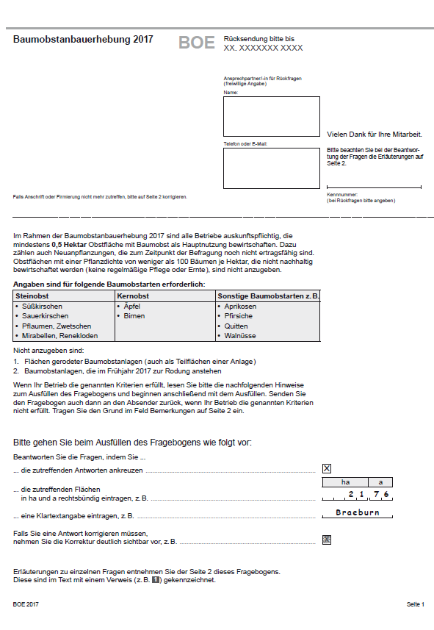

Erhebungsbogen S. 2
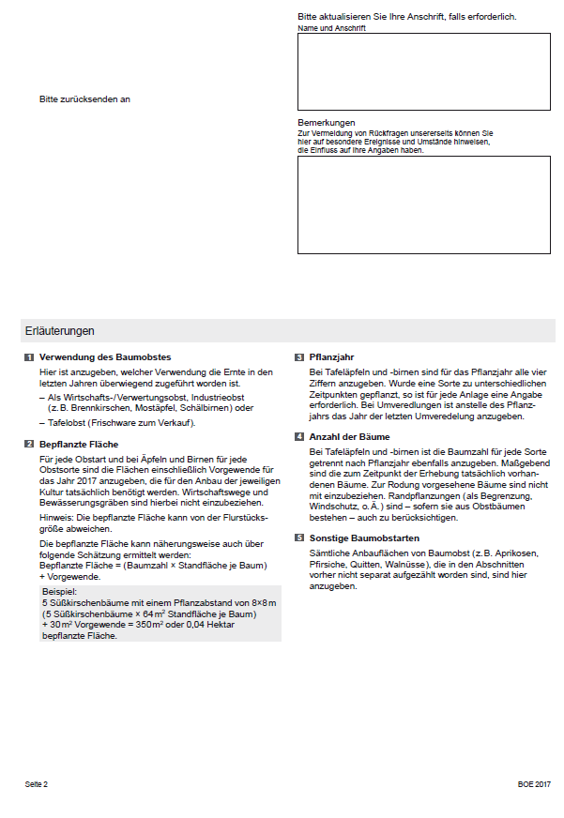

Erhebungsbogen S. 3
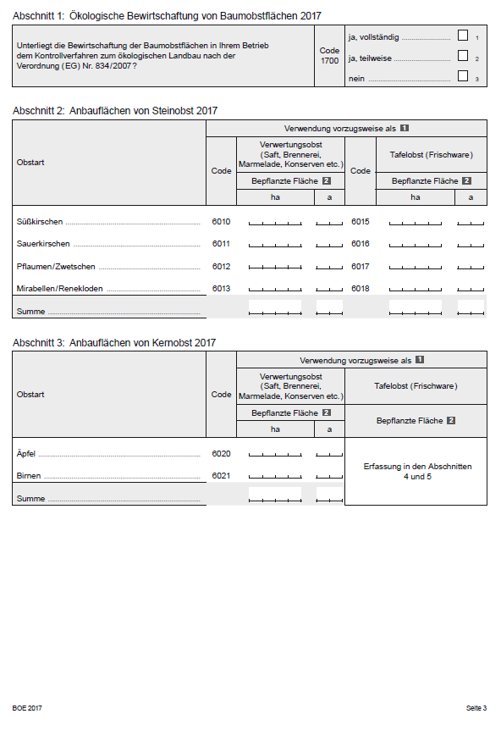

Erhebungsbogen S. 4
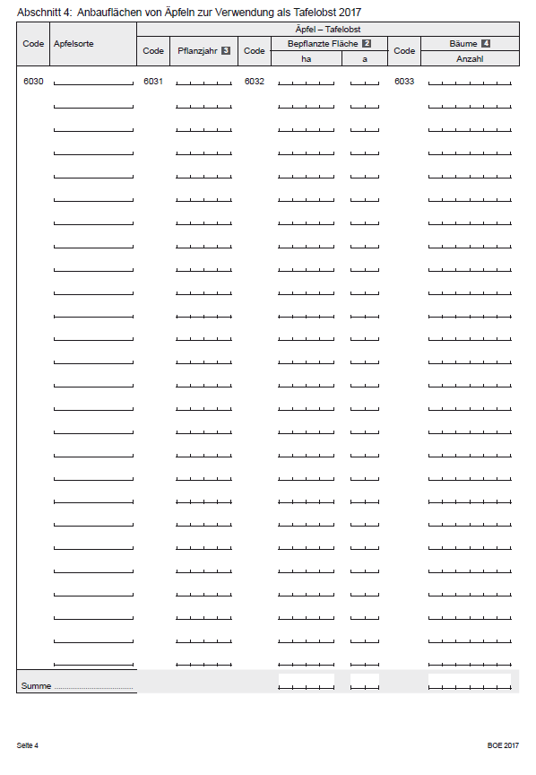

Erhebungsbogen S. 5
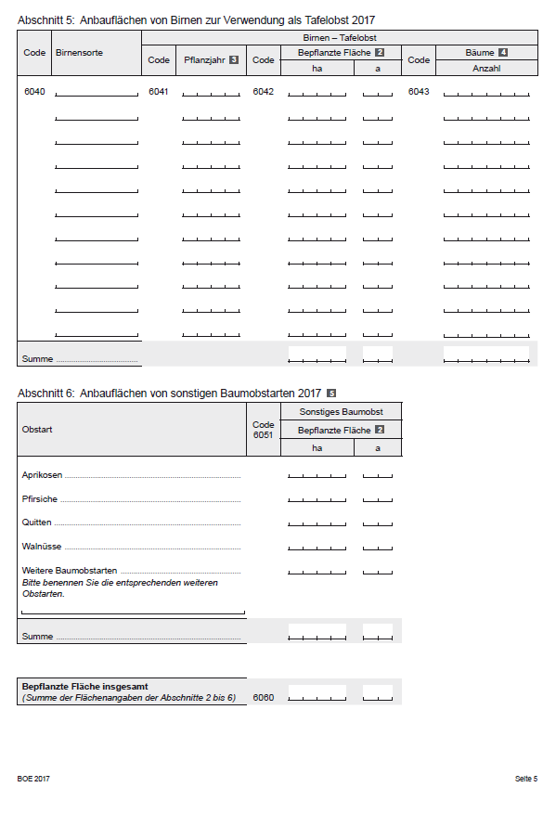

Erhebungsbogen S. 6
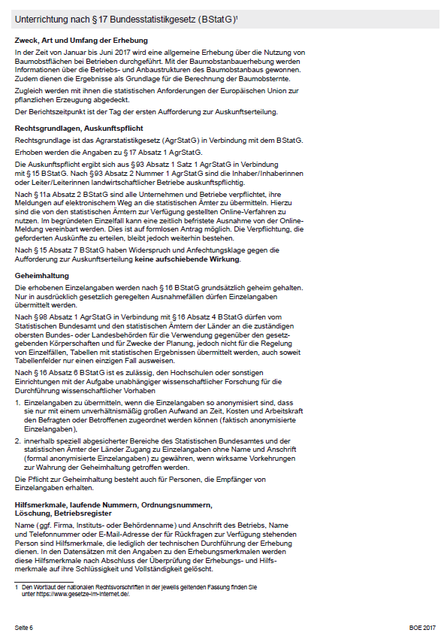

Erhebungsbogen S. 7
